Sheet1
CmTimeInputField：焦点在小时时点击↑/↓按钮，只修改小时，通过 FocusNode 监听焦点变化 → 更新 _focusIndex → 在按钮点击时根据 _focusIndex 决定修改小时还是分钟 → 更新 value → 同步更新 TextField → 保持焦点 → 回调通知。

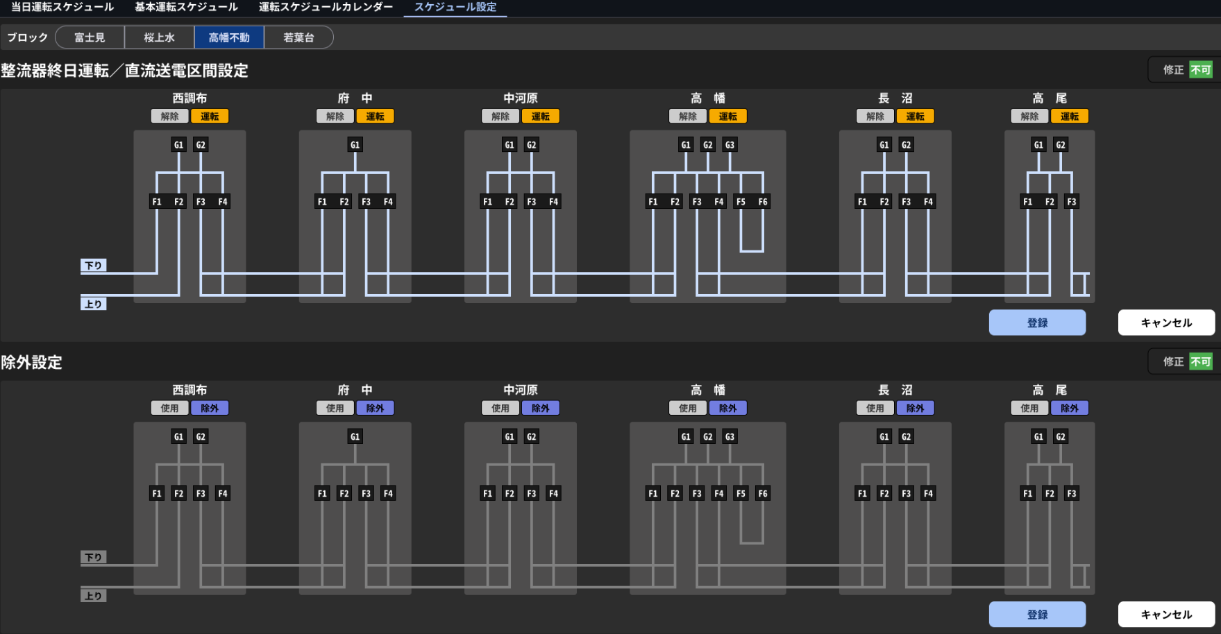

总体架构（1句）: 按钮由 GBK 文件描述的位置（DI）和对应的 tag（DISET）构成；运行时由 GbkFile -> GGKCatWidget 解析并由 GG41368Provider 载入实时 DI 值来初始化和驱动状态。

关键初始化流程（分步说明）:

解析 GBK: GbkFile 解析 DI, x, y + 紧跟的 DISET,..., <tagNo>,，生成 GbkDiObject（包含位置与 tagNo）。示例：DI,623,162 与 DISET,1,221,16601411, 表示界面上在两个不同位置渲染的 DI 使用同一 tagNo 16601411。
构建控件: GGKCatWidget 的 buildDiObjects() 根据 GbkDiObject 创建可视符号，并在构建时调用 provider 的回调（如 onBuildDiObject）来决定图标与可交互性。
加载初始数据: GG41368Provider.gmnDataLoad() → _setGamenData() 调用远端 AplUtil.getDiDataRemote（或本地缓存）批量获取这些 tagNo 的当前值，填充 untenInitData/jogaiInitData 并设置 kcatWidget.diDataList。
计算按钮状态: 在 onBuildDiObject() 中，代码用 tagNo 查找当前 DI 值并结合“连动组”（rendo）或配置（如 AllDay/SCH/OUT）决定：
显示为「運転」还是「解除」图标（基于 DI 的 on/off）。
btnEnable（是否可用）通过比较 rendoDiList、allNowValue 等逻辑计算得出（若某组未满足联动条件则禁用）。
编辑 / 注册流程: 当用户进入编辑并点击修改，provider 会进入编辑态并记录变更；确认时通过注册函数（如 onUntenRegisterButtonClick）下发修改并刷新数据；取消时恢复 untenInitData。

文件和入口

* 参考文件：[GG41368Provider.dart](vscode-file://vscode-app/c:/Users/sun_ying_neu/AppData/Local/Programs/Microsoft%20VS%20Code/b6a47e94e3/resources/app/out/vs/code/electron-browser/workbench/workbench.html)
* 相关函数/字段：`initializeComponent()`、`gmnDataLoad()`、`_setGamenData()`、`onBuildDiObject(String)`、`onUntenDiSymbolClickCallback(...)` / `onJogaiDiSymbolClickCallback(...)`、`btnUntenShusei` / `kcatWidget1`。

1. UI 组件的声明与初始属性（静态初始化）

* 在 `initializeComponent()` 内创建并配置所有 UI 组件（见该函数）：包括 `kcatWidget1`、`kcatWidget2`、`btnUntenShusei`、`btnUntenRegister`、`btnUntenCancel`、对应 jogai 的按钮等。
* 关键点：
* `kcatWidget1` / `kcatWidget2` 被创建时通过属性赋予回调：`..onDiSymbolClick = onUntenDiSymbolClickCallback` 和 `..onBuildDiObject = onBuildDiObject`。也就是说，实际生成每个 DI 按钮的工作交给 `onBuildDiObject`（由 `GGKCatWidget` 调用）。
* 初始编辑态与注册按钮：`kcatWidget1.enabled = false`（默认不可编辑）；`btnUntenRegister.enabled = false`、`btnUntenCancel.enabled = false`（注册/取消一开始不可用）。这在 `initializeComponent()` 中直接设置。

2. 真实数据的加载（运行时初始化）

* `gmnDataLoad()`（运行时）：先调用 `kcatWidget1.setGamenInf(...)` / `kcatWidget2.setGamenInf(...)`（设置 widget 的“画面信息”），然后执行 `await _setGamenData(0)`。
* `_setGamenData(0)` 会从远端读取当前 DI 状态：
* 对 `kcatWidget1`：取 `kcatWidget1.diDataList`（预定义的 tag 列表），然后通过 `AplUtil.getDiDataRemote(...)` 获取这些 TAG 的当前 `DiData`，赋值给 `untenInitData`，并把同样的数据再写回 `kcatWidget1.diDataList = untenInitData` —— 这一步把“显示用的 DI 数据”初始化为服务器上的当前值。
* `kcatWidget2` 同理赋给 `jogaiInitData`。
* 因此在下一步实际构建每个按钮（`onBuildDiObject` 被调用）时，`kcatWidgetX.diDataList` 已包含真实当前值（用于判断按钮是否应该可用、显示什么文字/颜色）。

3. 按钮的“动态初始化”逻辑（核心：`onBuildDiObject(String tagNo)`）

* 该函数由 `GGKCatWidget` 在构建每个 DI 控件时调用，函数内部的关键步骤：
1. 通过 `_getRendoTagNoList(tagNo)` 从配置（INI）取得与该控制按钮关联的“连动 TAG 列表”。同时 `_getRendoTagNoList` 会把 `section` 字段设为对应的配置 section（如 `AllDay`, `AllDayOff`, `SCH`, `OUT`, `Syuyaku`），用于决定按钮语义。
2. 把 `tagNo` 转为整数 `itagNo`，用数值区间判断按钮种类：
* 16601580–16601603 → 终日“运转”按钮（widget1）
* 16601620–16601643 → “解除”（widget1）
* 16601660–16601683 → “使用”（widget2）
* 16601700–16601723 → “除外”（widget2）
这决定 `isWidget1`（调用哪个回调）与后续数据来源（`kcatWidget1.diDataList` or `kcatWidget2.diDataList`）。
3. 从对应 `kcatWidgetX.diDataList` 中筛出 `rendoDiList = diDataList.where((di) => rendoTagNoList.contains(di.tagNo))` —— 这是该控制影响的实际数据行集合。
4. 计算 `allNowValue`（例如用于“运转”按钮：判断 `rendoDiList.every((di) => di.now == 1)`）。
* 如果 `allNowValue == true`，表示这些连动项已经都处于“目标”状态（比如要设为 ON 的按钮，其所有项已为 ON），则不需要再触发该动作，函数将把 `btnEnable = false`（按钮不可按）。
* 反之 `btnEnable = true`（可以按）。
5. 根据 `btnEnable` 选择配置 section key（例如 `'BtnSet_1_1'` / `'BtnSet_1_0'`）并从配置中读取 `text` / `color` / `fontColor`，用 `parseIniColor` 转为 `Color`。设置 `btnText`, `btnColor`, `fontColor`。
6. 最后构建 `TextButton`：若 `btnEnable == false` 则 `onPressed` 为 `null`（不可点）；若可用，则 `onPressed` 会先 `await OperationHistCapture.createOperationHistory(context, key)`（记录操作历史），然后根据 `isWidget1` 调用 `onUntenDiSymbolClickCallback(tagNo)` 或 `onJogaiDiSymbolClickCallback(tagNo)` 来执行实际逻辑。
* 结论：按钮是否“一开始可按”不是在 `initializeComponent()` 写死的，而是在 `onBuildDiObject` 动态决定，依据正被显示的 `kcatWidgetX.diDataList`（即服务器端当前值）判断。

4. 点击后如何改变“注册/取消”按钮状态（重要）

* `onUntenDiSymbolClickCallback(tagNo)` / `onJogaiDiSymbolClickCallback(tagNo)` 的工作：
* 重新取得连动 TAG 列表并决定 `now`（是否把一组设为固定值 1 或 0；或者若 `now==null` 就对单个 DI 做 toggle）。
* 构造新的 `mentGamenData`（map -> copyWith 更新 `now`），并对某些汇总 TAG 做额外一致性处理（代码里对 16601540–16601561 做了“如果子项任一为 ON，则上位项设 ON”处理）。
* 把新数据 `kcatWidgetX.diDataList = mentGamenData` 写回 widget（更新 UI 显示）。
* 最后用 `btnUntenRegister.enabled = !listEquals(untenInitData, mentGamenData) && kcatWidget1.enabled;` 来判断是否启用“注册/取消”：只有当当前显示数据与初始化数据不同且处于可编辑状态时才允许注册。
* 因此“注册/取消”按钮的启用判定是在用户交互后由回调计算并设置的，而不是在 `initializeComponent()` 固定。

5. 编辑模式（修正按钮）对初始化状态的影响

* `btnUntenShusei`（`ShuseiButton`）在 `initializeComponent()` 时 `..active = true`（表示目前未进入编辑模式，按钮显示为“修正”可点）。
* 当用户点击变更编辑态时，会触发 `onUntenShuseiButtonClick(bool active)`：
* 首先通过 `setEditMode1(...)` 在服务器端申请排他（编辑权限）；成功后把 `kcatWidget1.enabled = active` —— 这会允许或禁止 `kcatWidget1` 内的交互（例如点击单元格改变 `diDataList`）。
* 如果从可编辑切换回不可编辑（`active == false`），函数会把 `kcatWidget1.diDataList = untenInitData` 恢复初始值，并禁用注册/取消按钮（放弃本地未提交更改）。
* 因此初始时：`kcatWidget1.enabled = false`（不可编辑），必须先通过 `ShuseiButton` 开启编辑，用户才能改变 `diDataList`。

6. 总结执行序列（便于理解）

* 页面加载：`initializeComponent()`（构建控件并把回调传给 `GGKCatWidget`）；但很多控件还依赖运行时数据来决定是否可用。
* 运行时数据装载：`gmnDataLoad()` → `_setGamenData(0)` → 从服务器获取 `DiData` 并把它们写入 `untenInitData` / `kcatWidget1.diDataList`（以及 jogai 相应）。
* `GGKCatWidget` 构建每个 DI 单元时，会调用 `onBuildDiObject(tagNo)`：
* `onBuildDiObject` 使用 `kcatWidgetX.diDataList` 判断 `btnEnable`、读取 label/color 并最终返回带或不带 `onPressed` 的 `TextButton`。
* 用户点击按钮时，回调修改 `kcatWidgetX.diDataList` 并根据 `!listEquals(initData, current)` 更新 `btnRegister/btnCancel` 状态。
* 用户确认“注册”时 `onUntenRegisterButtonClick()` 会提取差分并调用 `AplUtil.setDiData(...)` 上传、写历史并刷新初始数据（调用 `_setGamenData(1)`），完成一轮提交。

Sheet2
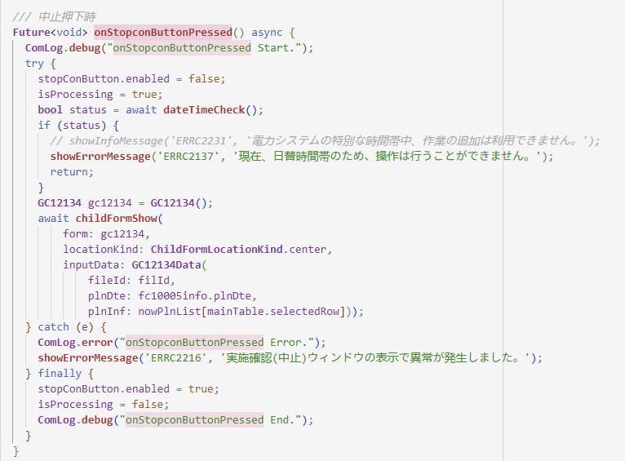

Future<void>：表示这是一个异步函数，执行完成后不返回任何值。
async：允许使用 await 关键字等待异步操作完成。
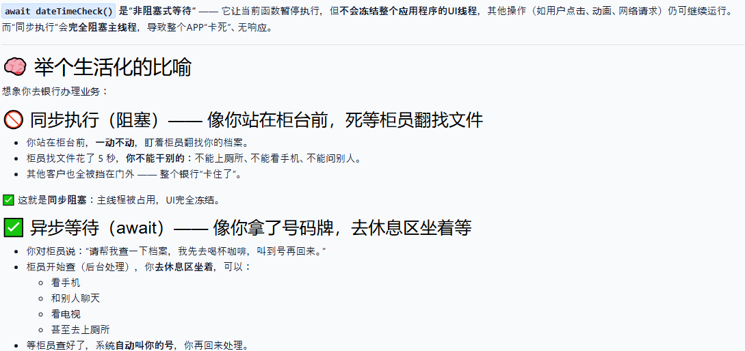

对于onStopconButtonPressed方法其实是相当于一步步执行的，但是对于整个主程序（整个项目）是相当于异步的，遇到await可以干别的事情点击其他按钮

画面
